Setup
Generalized Code
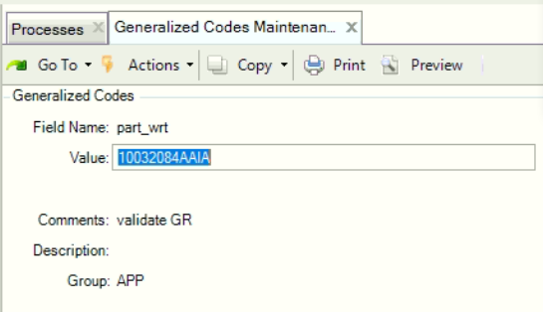

Field Name | Keterangan
Field Name | Harcode (part_wrt)
Value | Kode Item Number
Comment | Comment

TC-1-Screens
Input Data
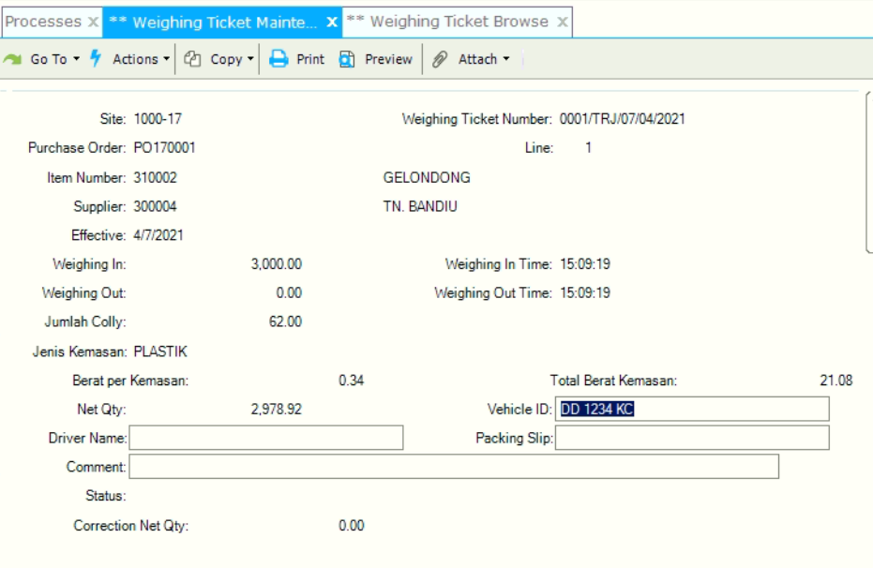

Result

TC-2-Screens
Modif Data Weighing Ticket
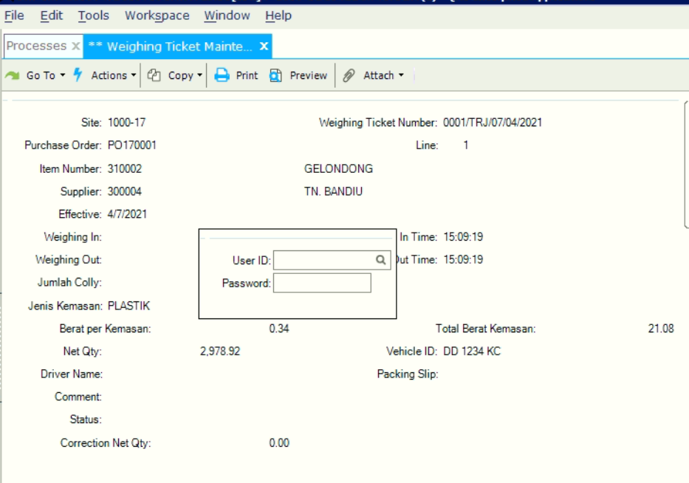

Update Data (weighing in)
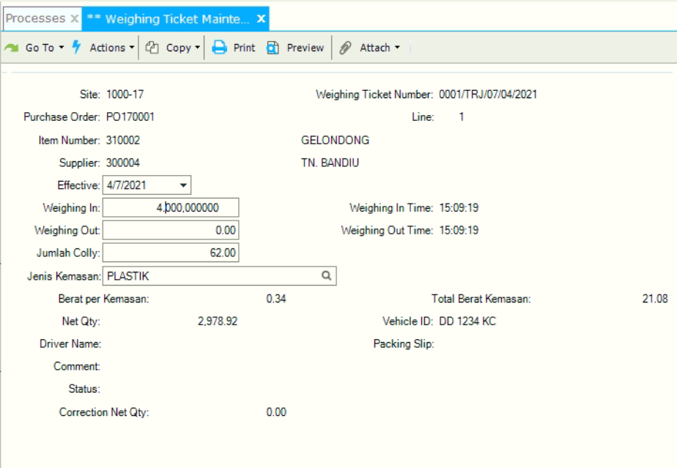

Result

